Ilman vapautuksia
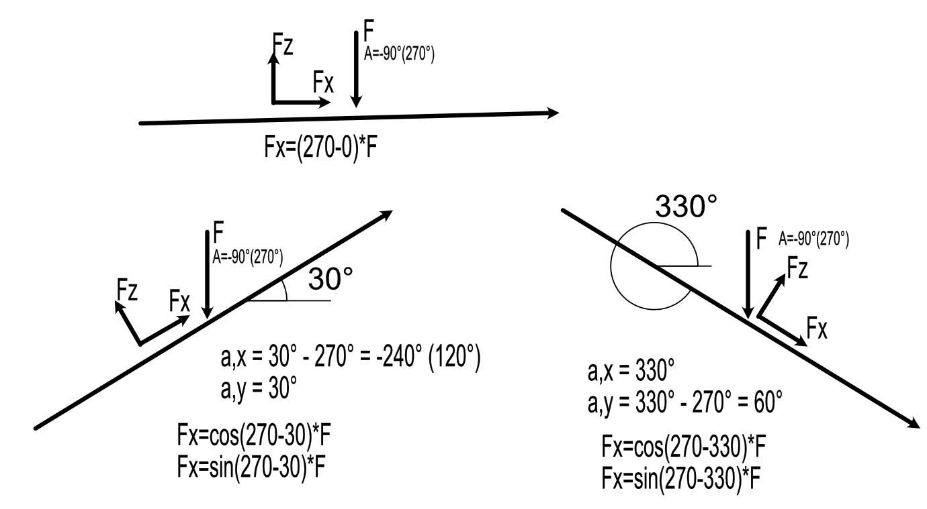
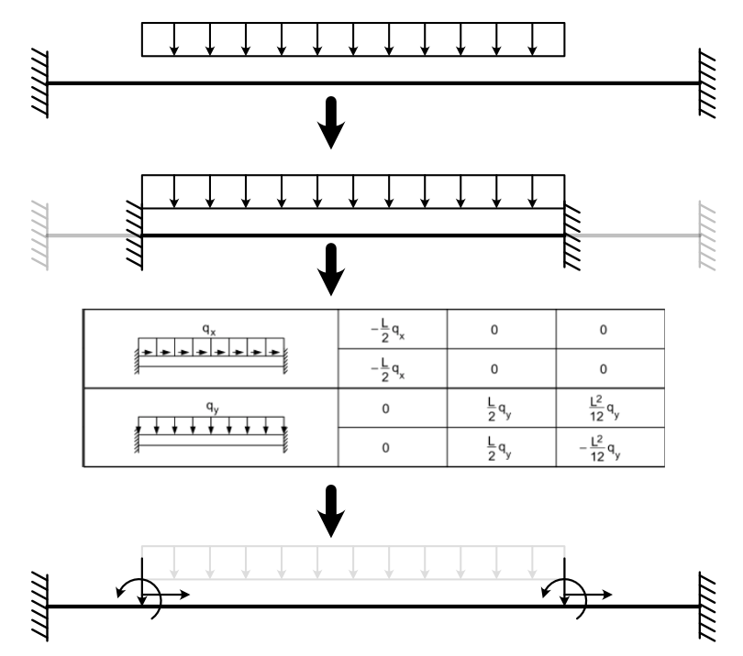
Laskenta perustuu Savonia AMK opintoihin, Ville Pekkalan opinnäytetyöhön ja netistä löytyneeseen (ei tällä hetkellä löydettävissä) Matti Lähteenmäki, Elementtimenetelmän perusteet opukseen

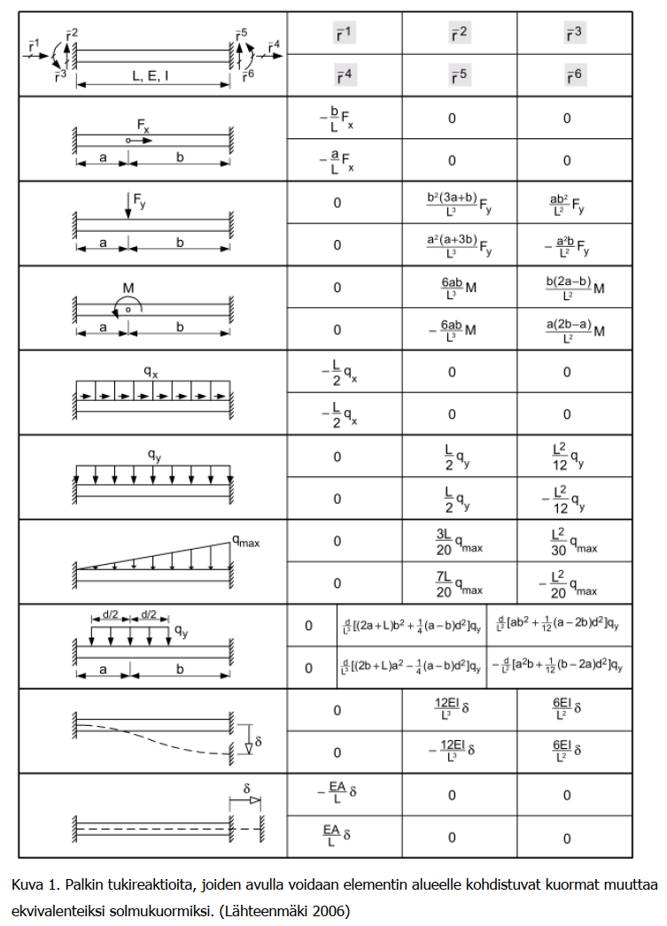
Elementti 1 |  |  |  |  |  |  |  |  |  | Elementti 2 |  |  |  |  |  |  | Elementti 3
Elementin kiertokulma |  |  | 90.0 | ° |  |  |  |  |  | Elementin kiertokulma |  |  | 0.000 | ° |  |  | Elementin kiertokulma |  |  | 90.000 | ° |  |  | Elementin 1 globaali jäykkyysmatriisi - sijoitus yhdistettyyn jäykkyysmatriisiin |  |  |  |  |  |  |  |  |  |  |  |  |  |  |  | Elementin 2 globaali jäykkyysmatriisi - sijoitus yhdistettyyn jäykkyysmatriisiin
cos | 0.000 | sin | 1.000 |  |  |  |  |  |  | cos | 1.000 | sin | 0.000 |  |  |  | cos | 0.000 | sin | 1.000 |  |  |  |  | 1 | 2 | 3 | 4 | 5 | 6 | 7 | 8 | 9 | 10 | 11 | 12 |  | Voimat |  |  | 1 | 2 | 3 | 4 | 5 | 6 | 7 | 8 | 9 | 10 | 11 | 12 | Voimat
Elementin pituus |  |  | 4000.000 | mm |  |  |  |  |  | Elementin pituus |  |  | 6000.000 | mm |  |  | Elementin pituus |  |  | 4000.000 | mm |  |  | 1 | 3.28E+02 | 3.21E-11 | -6.56E+05 | -3.28E+02 | -3.21E-11 | -6.56E+05 | 0 | 0 | 0 | 0 | 0 | 0 |  | -2.00E+04 |  | 1 | 0 | 0 | 0 | 0 | 0 | 0 | 0 | 0 | 0 | 0 | 0 | 0
Profiilin pinta-ala |  |  | 1.000E+04 | mm2 |  |  |  |  |  | Profiilin pinta-ala |  |  | 2.000E+04 | mm2 |  |  | Profiilin pinta-ala |  |  | 1.000E+04 | mm2 |  |  | 2 | 3.21E-11 | 5.25E+05 | 4.02E-11 | -3.21E-11 | -5.25E+05 | 4.02E-11 | 0 | 0 | 0 | 0 | 0 | 0 |  | 1.57E+03 |  | 2 | 0 | 0 | 0 | 0 | 0 | 0 | 0 | 0 | 0 | 0 | 0 | 0
Jäyhyysmomentti |  |  | 8.333E+06 | mm4 |  |  |  |  |  | Jäyhyysmomentti |  |  | 6.667E+07 | mm4 |  |  | Jäyhyysmomentti |  |  | 8.333E+06 | mm4 |  |  | 3 | -6.56E+05 | 4.02E-11 | 1.75E+09 | 6.56E+05 | -4.02E-11 | 8.75E+08 | 0 | 0 | 0 | 0 | 0 | 0 |  | 1.33E+07 |  | 3 | 0 | 0 | 0 | 0 | 0 | 0 | 0 | 0 | 0 | 0 | 0 | 0
Kimmokerroin |  |  | 2.100E+05 | N/mm² (MPa) |  |  |  |  |  | Kimmokerroin |  |  | 2.100E+05 | N/m2 |  |  | Kimmokerroin |  |  | 2.100E+05 | N/mm2 |  |  | 4 | -3.28E+02 | -3.21E-11 | 6.56E+05 | 3.28E+02 | 3.21E-11 | 6.56E+05 | 0 | 0 | 0 | 0 | 0 | 0 |  | -2.00E+04 |  | 4 | 0 | 0 | 0 | 7.00E+05 | 0.00E+00 | 0.00E+00 | 0 | 0 | 0 | -7.00E+05 | 0.00E+00 | 0.00E+00 | 0.00E+00
EA |  |  | 2.10E+09 | N |  |  |  |  |  | EA |  |  | 4.20E+09 | N |  |  | EA |  |  | 2.10E+09 | N |  |  | 5 | -3.21E-11 | -5.25E+05 | -4.02E-11 | 3.21E-11 | 5.25E+05 | -4.02E-11 | 0 | 0 | 0 | 0 | 0 | 0 |  | 1.57E+03 |  | 5 | 0 | 0 | 0 | 0.00E+00 | 7.78E+02 | 2.33E+06 | 0 | 0 | 0 | 0.00E+00 | -7.78E+02 | 2.33E+06 | 34710
EI |  |  | 1.75E+12 | N/mm² |  |  |  |  |  | EI |  |  | 1.40E+13 | Nmm2 |  |  | EI |  |  | 1.75E+12 | Nmm2 |  |  | 6 | -6.56E+05 | 4.02E-11 | 8.75E+08 | 6.56E+05 | -4.02E-11 | 1.75E+09 | 0 | 0 | 0 | 0 | 0 | 0 |  | -1.33E+07 |  | 6 | 0 | 0 | 0 | 0.00E+00 | 2.33E+06 | 9.33E+09 | 0 | 0 | 0 | 0.00E+00 | -2.33E+06 | 4.67E+09 | 34710000
 |  |  |  |  |  |  |  |  |  |  |  |  |  |  |  |  |  |  |  |  |  |  |  | 7 | 0 | 0 | 0 | 0 | 0 | 0 | 0 | 0 | 0 | 0 | 0 | 0 |  |  |  | 7 | 0 | 0 | 0 | 0 | 0 | 0 | 0 | 0 | 0 | 0 | 0 | 0
Kuormat |  |  |  |  |  |  |  |  |  | Kuormat |  |  |  |  |  |  | Kuormat |  |  |  |  |  |  | 8 | 0 | 0 | 0 | 0 | 0 | 0 | 0 | 0 | 0 | 0 | 0 | 0 |  |  |  | 8 | 0 | 0 | 0 | 0 | 0 | 0 | 0 | 0 | 0 | 0 | 0 | 0
Omapaino |  |  | 7.85E-01 | N/mm |  |  |  |  |  | Omapaino |  |  | 1.57E+00 | N/mm |  |  | Omapaino |  |  | 7.85E-01 | N/mm |  |  | 9 | 0 | 0 | 0 | 0 | 0 | 0 | 0 | 0 | 0 | 0 | 0 | 0 |  |  |  | 9 | 0 | 0 | 0 | 0 | 0 | 0 | 0 | 0 | 0 | 0 | 0 | 0
Jatkuva kuorma |  |  | 1.00E+01 | N/mm |  |  |  |  |  | Jatkuva kuorma |  |  | 1.00E+01 | N/mm |  |  | Jatkuva kuorma |  |  | 1.00E+01 | N/mm |  |  | 10 | 0 | 0 | 0 | 0 | 0 | 0 | 0 | 0 | 0 | 0 | 0 | 0 |  |  |  | 10 | 0 | 0 | 0 | -7.00E+05 | 0.00E+00 | 0.00E+00 | 0 | 0 | 0 | 7.00E+05 | 0.00E+00 | 0.00E+00 | 0.00E+00
Pistekuorma puoliväliin |  |  | 1.00E+04 | N |  |  |  |  |  | Pistekuorma puoliväliin |  |  | 1.00E+04 | N |  |  | Pistekuorma puoliväliin |  |  | 1.00E+04 | N |  |  | 11 | 0 | 0 | 0 | 0 | 0 | 0 | 0 | 0 | 0 | 0 | 0 | 0 |  |  |  | 11 | 0 | 0 | 0 | 0.00E+00 | -7.78E+02 | -2.33E+06 | 0 | 0 | 0 | 0.00E+00 | 7.78E+02 | -2.33E+06 | 34710
 |  |  |  |  |  |  |  |  |  |  |  |  |  |  |  |  |  |  |  |  |  |  |  | 12 | 0 | 0 | 0 | 0 | 0 | 0 | 0 | 0 | 0 | 0 | 0 | 0 |  |  |  | 12 | 0 | 0 | 0 | 0.00E+00 | 2.33E+06 | 4.67E+09 | 0 | 0 | 0 | 0.00E+00 | -2.33E+06 | 9.33E+09 | -34710000

Globaali jäykkyysmatriisi |  |  |  |  |  |  | Lukkovoimat (Gkoord) |  |  | Globaali jäykkyysmatriisi |  |  |  |  |  | Lukkovoimat (Gkoord) | Globaali jäykkyysmatriisi |  |  |  |  |  | Lukkovoimat (Gkoord)
3.28E+02 | 3.21E-11 | -6.56E+05 | -3.28E+02 | -3.21E-11 | -6.56E+05 |  | -2.00E+04 |  |  | 7.00E+05 | 0.00E+00 | 0.00E+00 | -7.00E+05 | 0.00E+00 | 0.00E+00 | 0.00E+00 | 3.28E+02 | 3.21E-11 | -6.56E+05 | -3.28E+02 | -3.21E-11 | -6.56E+05 | 2.00E+04 | Elementin 3 globaali jäykkyysmatriisi - sijoitus yhdistettyyn jäykkyysmatriisiin
3.21E-11 | 5.25E+05 | 4.02E-11 | -3.21E-11 | -5.25E+05 | 4.02E-11 |  | 1.57E+03 |  |  | 0.00E+00 | 7.78E+02 | 2.33E+06 | 0.00E+00 | -7.78E+02 | 2.33E+06 | 3.47E+04 | 3.21E-11 | 5.25E+05 | 4.02E-11 | -3.21E-11 | -5.25E+05 | 4.02E-11 | 1.57E+03 |  | 1 | 2 | 3 | 4 | 5 | 6 | 7 | 8 | 9 | 10 | 11 | 12 |  | Voimat
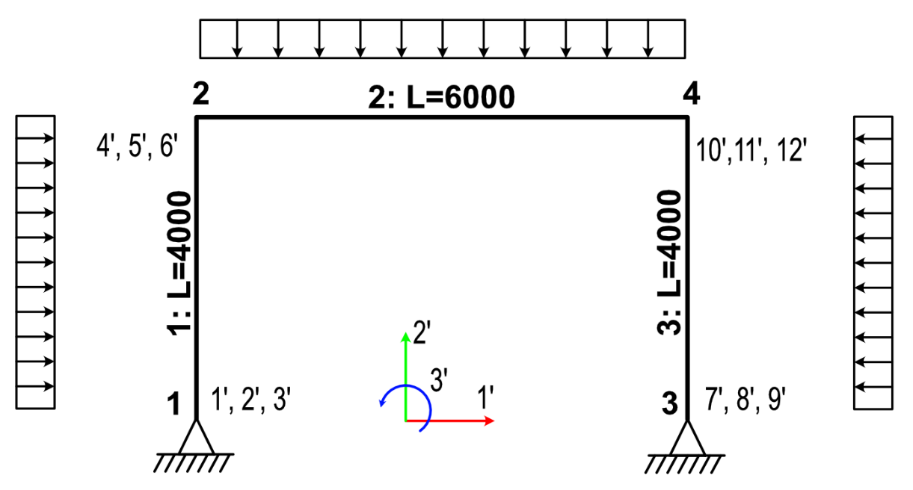
-6.56E+05 | 4.02E-11 | 1.75E+09 | 6.56E+05 | -4.02E-11 | 8.75E+08 |  | 1.33E+07 |  |  | 0.00E+00 | 2.33E+06 | 9.33E+09 | 0.00E+00 | -2.33E+06 | 4.67E+09 | 3.47E+07 | -6.56E+05 | 4.02E-11 | 1.75E+09 | 6.56E+05 | -4.02E-11 | 8.75E+08 | -1.33E+07 | 1 | 0 | 0 | 0 | 0 | 0 | 0 | 0 | 0 | 0 | 0 | 0 | 0
-3.28E+02 | -3.21E-11 | 6.56E+05 | 3.28E+02 | 3.21E-11 | 6.56E+05 |  | -2.00E+04 |  |  | -7.00E+05 | 0.00E+00 | 0.00E+00 | 7.00E+05 | 0.00E+00 | 0.00E+00 | 0.00E+00 | -3.28E+02 | -3.21E-11 | 6.56E+05 | 3.28E+02 | 3.21E-11 | 6.56E+05 | 2.00E+04 | 2 | 0 | 0 | 0 | 0 | 0 | 0 | 0 | 0 | 0 | 0 | 0 | 0
-3.21E-11 | -5.25E+05 | -4.02E-11 | 3.21E-11 | 5.25E+05 | -4.02E-11 |  | 1.57E+03 |  |  | 0.00E+00 | -7.78E+02 | -2.33E+06 | 0.00E+00 | 7.78E+02 | -2.33E+06 | 3.47E+04 | -3.21E-11 | -5.25E+05 | -4.02E-11 | 3.21E-11 | 5.25E+05 | -4.02E-11 | 1.57E+03 | 3 | 0 | 0 | 0 | 0 | 0 | 0 | 0 | 0 | 0 | 0 | 0 | 0
-6.56E+05 | 4.02E-11 | 8.75E+08 | 6.56E+05 | -4.02E-11 | 1.75E+09 |  | -1.33E+07 |  |  | 0.00E+00 | 2.33E+06 | 4.67E+09 | 0.00E+00 | -2.33E+06 | 9.33E+09 | -3.47E+07 | -6.56E+05 | 4.02E-11 | 8.75E+08 | 6.56E+05 | -4.02E-11 | 1.75E+09 | 1.33E+07 | 4 | 0 | 0 | 0 | 0 | 0 | 0 | 0 | 0 | 0 | 0 | 0 | 0
 |  |  |  |  |  |  |  |  |  |  |  |  |  |  |  |  |  |  |  |  |  |  |  | 5 | 0 | 0 | 0 | 0 | 0 | 0 | 0 | 0 | 0 | 0 | 0 | 0
Elementin jäykkyysmatriisi lokaalissa koordinaatistossa |  |  |  |  |  |  | Lukkovoimat (Lkoord) |  |  | Elementin jäykkyysmatriisi lokaalissa koordinaatistossa |  |  |  |  |  | Lukkovoimat (Lkoord) | Elementin jäykkyysmatriisi lokaalissa koordinaatistossa |  |  |  |  |  | Lukkovoimat (Lkoord) | 6 | 0 | 0 | 0 | 0 | 0 | 0 | 0 | 0 | 0 | 0 | 0 | 0
5.25E+05 | 0 | 0 | -5.25E+05 | 0 | 0 |  | 1.57E+03 |  |  | 7.00E+05 | 0 | 0 | -7.00E+05 | 0 | 0 | 0 | 5.25E+05 | 0 | 0 | -5.25E+05 | 0 | 0 | 1.57E+03 | 7 | 0 | 0 | 0 | 0 | 0 | 0 | 3.28E+02 | 3.21E-11 | -6.56E+05 | -3.28E+02 | -3.21E-11 | -6.56E+05 |  | 2.00E+04
0 | 3.28E+02 | 6.56E+05 | 0 | -3.28E+02 | 6.56E+05 |  | 2.00E+04 |  |  | 0 | 7.78E+02 | 2.33E+06 | 0 | -7.78E+02 | 2.33E+06 | 3.47E+04 | 0 | 3.28E+02 | 6.56E+05 | 0 | -3.28E+02 | 6.56E+05 | -2.00E+04 | 8 | 0 | 0 | 0 | 0 | 0 | 0 | 3.21E-11 | 5.25E+05 | 4.02E-11 | -3.21E-11 | -5.25E+05 | 4.02E-11 |  | 1.57E+03
0 | 6.56E+05 | 1.75E+09 | 0 | -6.56E+05 | 8.75E+08 |  | 1.33E+07 |  |  | 0 | 2.33E+06 | 9.33E+09 | 0 | -2.33E+06 | 4.67E+09 | 3.47E+07 | 0 | 6.56E+05 | 1.75E+09 | 0 | -6.56E+05 | 8.75E+08 | -1.33E+07 | 9 | 0 | 0 | 0 | 0 | 0 | 0 | -6.56E+05 | 4.02E-11 | 1.75E+09 | 6.56E+05 | -4.02E-11 | 8.75E+08 |  | -1.33E+07
-5.25E+05 | 0 | 0 | 5.25E+05 | 0 | 0 |  | 1.57E+03 |  |  | -7.00E+05 | 0 | 0 | 7.00E+05 | 0 | 0 | 0 | -5.25E+05 | 0 | 0 | 5.25E+05 | 0 | 0 | 1.57E+03 | 10 | 0 | 0 | 0 | 0 | 0 | 0 | -3.28E+02 | -3.21E-11 | 6.56E+05 | 3.28E+02 | 3.21E-11 | 6.56E+05 |  | 2.00E+04
0 | -3.28E+02 | -6.56E+05 | 0 | 3.28E+02 | -6.56E+05 |  | 2.00E+04 |  |  | 0 | -7.78E+02 | -2.33E+06 | 0 | 7.78E+02 | -2.33E+06 | 3.47E+04 | 0 | -3.28E+02 | -6.56E+05 | 0 | 3.28E+02 | -6.56E+05 | -2.00E+04 | 11 | 0 | 0 | 0 | 0 | 0 | 0 | -3.21E-11 | -5.25E+05 | -4.02E-11 | 3.21E-11 | 5.25E+05 | -4.02E-11 |  | 1.57E+03
0 | 6.56E+05 | 8.75E+08 | 0 | -6.56E+05 | 1.75E+09 |  | -1.33E+07 |  |  | 0 | 2.33E+06 | 4.67E+09 | 0 | -2.33E+06 | 9.33E+09 | -3.47E+07 | 0 | 6.56E+05 | 8.75E+08 | 0 | -6.56E+05 | 1.75E+09 | 1.33E+07 | 12 | 0 | 0 | 0 | 0 | 0 | 0 | -6.56E+05 | 4.02E-11 | 8.75E+08 | 6.56E+05 | -4.02E-11 | 1.75E+09 |  | 1.33E+07

Elementin lokaali jäykkyysmatriisi kerrottuna transponoidulla kiertomatriisilla
3.22E-11 | -3.28E+02 | -6.56E+05 | -3.22E-11 | 3.28E+02 | -6.56E+05 |  |  |  |  | Elementin lokaali jäykkyysmatriisi kerrottuna transponoidulla kiertomatriisilla |  |  |  |  |  |  | Elementin lokaali jäykkyysmatriisi kerrottuna transponoidulla kiertomatriisilla
5.25E+05 | 2.01E-14 | 4.02E-11 | -5.25E+05 | -2.01E-14 | 4.02E-11 |  |  |  |  | 7.00E+05 | 0.00E+00 | 0.00E+00 | -7.00E+05 | 0.00E+00 | 0.00E+00 |  | 3.22E-11 | -3.28E+02 | -6.56E+05 | -3.22E-11 | 3.28E+02 | -6.56E+05
0.00E+00 | 6.56E+05 | 1.75E+09 | 0.00E+00 | -6.56E+05 | 8.75E+08 |  |  |  |  | 0.00E+00 | 7.78E+02 | 2.33E+06 | 0.00E+00 | -7.78E+02 | 2.33E+06 |  | 5.25E+05 | 2.01E-14 | 4.02E-11 | -5.25E+05 | -2.01E-14 | 4.02E-11
-3.22E-11 | 3.28E+02 | 6.56E+05 | 3.22E-11 | -3.28E+02 | 6.56E+05 |  |  |  |  | 0.00E+00 | 2.33E+06 | 9.33E+09 | 0.00E+00 | -2.33E+06 | 4.67E+09 |  | 0.00E+00 | 6.56E+05 | 1.75E+09 | 0.00E+00 | -6.56E+05 | 8.75E+08
-5.25E+05 | -2.01E-14 | -4.02E-11 | 5.25E+05 | 2.01E-14 | -4.02E-11 |  |  |  |  | -7.00E+05 | 0.00E+00 | 0.00E+00 | 7.00E+05 | 0.00E+00 | 0.00E+00 |  | -3.22E-11 | 3.28E+02 | 6.56E+05 | 3.22E-11 | -3.28E+02 | 6.56E+05
0.00E+00 | 6.56E+05 | 8.75E+08 | 0.00E+00 | -6.56E+05 | 1.75E+09 |  |  |  |  | 0.00E+00 | -7.78E+02 | -2.33E+06 | 0.00E+00 | 7.78E+02 | -2.33E+06 |  | -5.25E+05 | -2.01E-14 | -4.02E-11 | 5.25E+05 | 2.01E-14 | -4.02E-11 |  | Yhdistetty jäykkyysmatriisi
 |  |  |  |  |  |  |  |  |  | 0.00E+00 | 2.33E+06 | 4.67E+09 | 0.00E+00 | -2.33E+06 | 9.33E+09 |  | 0.00E+00 | 6.56E+05 | 8.75E+08 | 0.00E+00 | -6.56E+05 | 1.75E+09 |  |  | 1 | 2 | 3 | 4 | 5 | 6 | 7 | 8 | 9 | 10 | 11 | 12 | * | Siirtymät | = | Voimat
 |  |  |  |  |  |  |  |  |  |  |  |  |  |  |  |  |  |  |  |  |  |  |  | 1 | 3.28E+02 | 3.21E-11 | -6.56E+05 | -3.28E+02 | -3.21E-11 | -6.56E+05 | 0.00E+00 | 0.00E+00 | 0.00E+00 | 0.00E+00 | 0.00E+00 | 0.00E+00 |  | 0 |  | -2.00E+04 | +Q11
Elementin kiertomatriisi |  |  |  |  |  |  |  |  |  |  |  |  |  |  |  |  |  |  |  |  |  |  |  | 2 | 3.21E-11 | 5.25E+05 | 4.02E-11 | -3.21E-11 | -5.25E+05 | 4.02E-11 | 0.00E+00 | 0.00E+00 | 0.00E+00 | 0.00E+00 | 0.00E+00 | 0.00E+00 |  | 0 |  | 1.57E+03 | +Q12
0 | 1 | 0 | 0 | 0 | 0 |  |  |  |  | Elementin kiertomatriisi |  |  |  |  |  |  | Elementin kiertomatriisi |  |  |  |  |  |  | 3 | -6.56E+05 | 4.02E-11 | 1.75E+09 | 6.56E+05 | -4.02E-11 | 8.75E+08 | 0.00E+00 | 0.00E+00 | 0.00E+00 | 0.00E+00 | 0.00E+00 | 0.00E+00 |  | r13 |  | 1.33E+07
-1 | 0 | 0 | 0 | 0 | 0 |  |  |  |  | 1 | 0 | 0 | 0 | 0 | 0 |  | 0 | 1 | 0 | 0 | 0 | 0 |  | 4 | -3.28E+02 | -3.21E-11 | 6.56E+05 | 7.00E+05 | 3.21E-11 | 6.56E+05 | 0.00E+00 | 0.00E+00 | 0.00E+00 | -7.00E+05 | 0.00E+00 | 0.00E+00 |  | r21 |  | -2.00E+04
0 | 0 | 1 | 0 | 0 | 0 |  |  |  |  | 0 | 1 | 0 | 0 | 0 | 0 |  | -1 | 0 | 0 | 0 | 0 | 0 |  | 5 | -3.21E-11 | -5.25E+05 | -4.02E-11 | 3.21E-11 | 5.26E+05 | 2.33E+06 | 0.00E+00 | 0.00E+00 | 0.00E+00 | 0.00E+00 | -7.78E+02 | 2.33E+06 |  | r22 |  | 3.63E+04
0 | 0 | 0 | 0 | 1 | 0 |  |  |  |  | 0 | 0 | 1 | 0 | 0 | 0 |  | 0 | 0 | 1 | 0 | 0 | 0 |  | 6 | -6.56E+05 | 4.02E-11 | 8.75E+08 | 6.56E+05 | 2.33E+06 | 1.11E+10 | 0.00E+00 | 0.00E+00 | 0.00E+00 | 0.00E+00 | -2.33E+06 | 4.67E+09 |  | r23 |  | 2.14E+07
0 | 0 | 0 | -1 | 0 | 0 |  |  |  |  | 0 | 0 | 0 | 1 | 0 | 0 |  | 0 | 0 | 0 | 0 | 1 | 0 |  | 7 | 0.00E+00 | 0.00E+00 | 0.00E+00 | 0.00E+00 | 0.00E+00 | 0.00E+00 | 3.28E+02 | 3.21E-11 | -6.56E+05 | -3.28E+02 | -3.21E-11 | -6.56E+05 |  | 0 |  | 2.00E+04 | +Q31
0 | 0 | 0 | 0 | 0 | 1 |  |  |  |  | 0 | 0 | 0 | 0 | 1 | 0 |  | 0 | 0 | 0 | -1 | 0 | 0 |  | 8 | 0.00E+00 | 0.00E+00 | 0.00E+00 | 0.00E+00 | 0.00E+00 | 0.00E+00 | 3.21E-11 | 5.25E+05 | 4.02E-11 | -3.21E-11 | -5.25E+05 | 4.02E-11 |  | 0 |  | 1.57E+03 | +Q32
 |  |  |  |  |  |  |  |  |  | 0 | 0 | 0 | 0 | 0 | 1 |  | 0 | 0 | 0 | 0 | 0 | 1 |  | 9 | 0.00E+00 | 0.00E+00 | 0.00E+00 | 0.00E+00 | 0.00E+00 | 0.00E+00 | -6.56E+05 | 4.02E-11 | 1.75E+09 | 6.56E+05 | -4.02E-11 | 8.75E+08 |  | r33 |  | -1.33E+07
 |  |  |  |  |  |  |  |  |  |  |  |  |  |  |  |  |  |  |  |  |  |  |  | 10 | 0.00E+00 | 0.00E+00 | 0.00E+00 | -7.00E+05 | 0.00E+00 | 0.00E+00 | -3.28E+02 | -3.21E-11 | 6.56E+05 | 7.00E+05 | 3.21E-11 | 6.56E+05 |  | r41 |  | 2.00E+04
Elementin kiertomatriisi transponoituna |  |  |  |  |  |  |  |  |  |  |  |  |  |  |  |  |  |  |  |  |  |  |  | 11 | 0.00E+00 | 0.00E+00 | 0.00E+00 | 0.00E+00 | -7.78E+02 | -2.33E+06 | -3.21E-11 | -5.25E+05 | -4.02E-11 | 3.21E-11 | 5.26E+05 | -2.33E+06 |  | r42 |  | 3.63E+04
0 | -1 | 0 | 0 | 0 | 0 |  |  |  |  | Elementin kiertomatriisi transponoituna |  |  |  |  |  |  | Elementin kiertomatriisi transponoituna |  |  |  |  |  |  | 12 | 0.00E+00 | 0.00E+00 | 0.00E+00 | 0.00E+00 | 2.33E+06 | 4.67E+09 | -6.56E+05 | 4.02E-11 | 8.75E+08 | 6.56E+05 | -2.33E+06 | 1.11E+10 |  | r43 |  | -2.14E+07
1 | 0 | 0 | 0 | 0 | 0 |  |  |  |  | 1 | 0 | 0 | 0 | 0 | 0 |  | 0 | -1 | 0 | 0 | 0 | 0
0 | 0 | 1 | 0 | 0 | 0 |  |  |  |  | 0 | 1 | 0 | 0 | 0 | 0 |  | 1 | 0 | 0 | 0 | 0 | 0
0 | 0 | 0 | 0 | -1 | 0 |  |  |  |  | 0 | 0 | 1 | 0 | 0 | 0 |  | 0 | 0 | 1 | 0 | 0 | 0
0 | 0 | 0 | 1 | 0 | 0 |  |  |  |  | 0 | 0 | 0 | 1 | 0 | 0 |  | 0 | 0 | 0 | 0 | -1 | 0 |  | Tuntemattomat siirtymät
0 | 0 | 0 | 0 | 0 | 1 |  |  |  |  | 0 | 0 | 0 | 0 | 1 | 0 |  | 0 | 0 | 0 | 1 | 0 | 0 |  |  | 3 | 4 | 5 | 6 | 9 | 10 | 11 | 12 | * | Siirtymät | = | Voimat
 |  |  |  |  |  |  |  |  |  | 0 | 0 | 0 | 0 | 0 | 1 |  | 0 | 0 | 0 | 0 | 0 | 1 |  | 3 | 1.75E+09 | 6.56E+05 | -4.02E-11 | 8.75E+08 | 0.00E+00 | 0.00E+00 | 0.00E+00 | 0.00E+00 |  | r13 |  | 1.33E+07
 |  |  |  |  |  |  |  |  |  |  |  |  |  |  |  |  |  |  |  |  |  |  |  | 4 | 6.56E+05 | 7.00E+05 | 3.21E-11 | 6.56E+05 | 0.00E+00 | -7.00E+05 | 0.00E+00 | 0.00E+00 |  | r21 |  | -20000
 |  |  |  |  |  |  |  |  |  |  | Lokaali | Matriisi | Matriisi |  |  |  |  |  |  |  |  |  |  | 5 | -4.02E-11 | 3.21E-11 | 5.26E+05 | 2.33E+06 | 0.00E+00 | 0.00E+00 | -7.78E+02 | 2.33E+06 |  | r22 |  | 36280
 |  |  |  |  |  |  | Globaalit arvot |  | Lokaalit arvot |  | suunta | Alkupää | Loppupää |  |  |  |  |  |  |  |  |  |  | 6 | 8.75E+08 | 6.56E+05 | 2.33E+06 | 1.11E+10 | 0.00E+00 | 0.00E+00 | -2.33E+06 | 4.67E+09 |  | r23 |  | 21376666.667
 |  |  |  |  |  | Pistekuorma | 10 | kN | Vaaka | 6.13E-16 | ⮕ | -3.06E-16 | -3.06E-16 |  |  |  |  |  |  |  |  |  |  |  |  |  |  |  |  |  |  |  | * | Voimat | = | Siirtymät
 |  |  |  |  |  | Suunta | 0 | ° | Pysty | -1.00E+01 | ⬆ | -5.00E+00 | -5.00E+00 |  |  |  |  |  |  |  |  |  |  | 3 | #VALUE! | #VALUE! | #VALUE! | #VALUE! | #VALUE! | #VALUE! | #VALUE! | #VALUE! |  | 1.33E+07 |  | #VALUE! | rad | #VALUE! | mrad
 |  |  |  |  |  | etäisyys (a) | 2000 | mm |  |  | ⟲ | -5.00E+03 | 5.00E+03 | (Huomaa -1* alussa) |  |  |  |  |  |  |  |  |  | 4 | #VALUE! | #VALUE! | #VALUE! | #VALUE! | #VALUE! | #VALUE! | #VALUE! | #VALUE! |  | -20000 |  |  | mm
 |  |  |  |  |  | b | 2000.000 |  |  |  |  |  |  |  |  |  |  |  |  |  |  |  |  | 5 | #VALUE! | #VALUE! | #VALUE! | #VALUE! | #VALUE! | #VALUE! | #VALUE! | #VALUE! |  | 36280 |  |  | mm
 |  |  |  | Positiivinen vastapäivään |  | Momenttikuorma |  |  |  |  | ⮕ |  |  |  |  |  |  |  |  |  |  |  |  | 6 | #VALUE! | #VALUE! | #VALUE! | #VALUE! | #VALUE! | #VALUE! | #VALUE! | #VALUE! |  | 21376666.667 |  |  | rad | 0 | mrad
 |  |  |  |  |  |  |  |  |  |  | ⬆ |  |  |  |  |  |  |  |  |  |  |  |  | 9 | #VALUE! | #VALUE! | #VALUE! | #VALUE! | #VALUE! | #VALUE! | #VALUE! | #VALUE! |  |  |  |  | rad | 0 | mrad
 |  |  |  |  |  |  |  |  |  |  | ⟲ |  |  |  |  |  |  |  |  |  |  |  |  | 10 | #VALUE! | #VALUE! | #VALUE! | #VALUE! | #VALUE! | #VALUE! | #VALUE! | #VALUE! |  |  |  |  | mm
 |  |  |  |  |  |  |  |  |  |  |  |  |  |  |  |  |  |  |  |  |  |  |  | 11 | #VALUE! | #VALUE! | #VALUE! | #VALUE! | #VALUE! | #VALUE! | #VALUE! | #VALUE! |  |  |  |  | mm
 |  |  |  | Positiivinen venymä |  | Siirtymä (pituussuunnassa) |  |  |  |  | ⮕ |  |  |  |  |  |  |  |  |  |  |  |  | 12 | #VALUE! | #VALUE! | #VALUE! | #VALUE! | #VALUE! | #VALUE! | #VALUE! | #VALUE! |  |  |  |  | rad | 0 | mrad
 |  |  |  |  |  |  |  |  |  |  | ⬆
 |  |  |  |  |  |  |  |  |  |  | ⟲

 |  |  |  | Muut kuormat muunnetaan pistekuormiksi ekvivalenttien kuormituskaavioiden mukaan ajatellen, että 'elementin' alku ja loppupiste on samassa kohtaa, kuin voiman alku ja loppupiste

Vapautuksilla
Laskenta perustuu Savonia AMK opintoihin, Ville Pekkalan opinnäytetyöhön ja netistä löytyneeseen (ei tällä hetkellä löydettävissä) Matti Lähteenmäki, Elementtimenetelmän perusteet opukseen

Elementti 1 |  |  |  |  |  |  | Elementti 2 |  |  |  |  |  |  | Elementti 3
Elementin kiertokulma |  |  | 90.0 | ° |  |  | Elementin kiertokulma |  |  | 0.000 | ° |  |  | Elementin kiertokulma |  |  | 90.000 | ° |  |  | Elementin 1 globaali jäykkyysmatriisi - sijoitus yhdistettyyn jäykkyysmatriisiin |  |  |  |  |  |  |  |  |  |  |  |  |  |  |  | Elementin 2 globaali jäykkyysmatriisi - sijoitus yhdistettyyn jäykkyysmatriisiin
cos | 0.000 | sin | 1.000 |  |  |  | cos | 1.000 | sin | 0.000 |  |  |  | cos | 0.000 | sin | 1.000 |  |  |  |  | 1 | 2 | 3 | 4 | 5 | 6 | 7 | 8 | 9 | 10 | 11 | 12 | 13 | 14 |  |  | 1 | 2 | 3 | 4 | 5 | 6 | 7 | 8 | 9 | 10 | 11 | 12 | 13 | 14
Elementin pituus |  |  | 4000.000 | mm |  |  | Elementin pituus |  |  | 6000.000 | mm |  |  | Elementin pituus |  |  | 4000.000 | mm |  |  | 1 | 3.28E+02 | 3.21E-11 | -6.56E+05 | -3.28E+02 | -3.21E-11 |  |  |  |  |  |  |  | -6.56E+05 |  |  | 1
Profiilin pinta-ala |  |  | 1.000E+04 | mm2 |  |  | Profiilin pinta-ala |  |  | 2.000E+04 | mm2 |  |  | Profiilin pinta-ala |  |  | 1.000E+04 | mm2 |  |  | 2 | 3.21E-11 | 5.25E+05 | 4.02E-11 | -3.21E-11 | -5.25E+05 |  |  |  |  |  |  |  | 4.02E-11 |  |  | 2
Jäyhyysmomentti |  |  | 8.333E+06 | mm4 |  |  | Jäyhyysmomentti |  |  | 6.667E+07 | mm4 |  |  | Jäyhyysmomentti |  |  | 8.333E+06 | mm4 |  |  | 3 | -6.56E+05 | 4.02E-11 | 1.75E+09 | 6.56E+05 | -4.02E-11 |  |  |  |  |  |  |  | 8.75E+08 |  |  | 3
Kimmokerroin |  |  | 2.100E+05 | N/mm² (MPa) |  |  | Kimmokerroin |  |  | 2.100E+05 | N/m2 |  |  | Kimmokerroin |  |  | 2.100E+05 | N/mm2 |  |  | 4 | -3.28E+02 | -3.21E-11 | 6.56E+05 | 3.28E+02 | 3.21E-11 |  |  |  |  |  |  |  | 6.56E+05 |  |  | 4 |  |  |  | 7.00E+05 | 0.00E+00 | 0.00E+00 |  |  |  | -7.00E+05 | 0.00E+00 | 0.00E+00
EA |  |  | 2.10E+09 | N |  |  | EA |  |  | 4.20E+09 | N |  |  | EA |  |  | 2.10E+09 | N |  |  | 5 | -3.21E-11 | -5.25E+05 | -4.02E-11 | 3.21E-11 | 5.25E+05 |  |  |  |  |  |  |  | -4.02E-11 |  |  | 5 |  |  |  | 0.00E+00 | 7.78E+02 | 2.33E+06 |  |  |  | 0.00E+00 | -7.78E+02 | 2.33E+06
EI |  |  | 1.75E+12 | N/mm² |  |  | EI |  |  | 1.40E+13 | Nmm2 |  |  | EI |  |  | 1.75E+12 | Nmm2 |  |  | 6 |  |  |  |  |  |  |  |  |  |  |  |  |  |  |  | 6 |  |  |  | 0.00E+00 | 2.33E+06 | 9.33E+09 |  |  |  | 0.00E+00 | -2.33E+06 | 4.67E+09
 |  |  |  |  |  |  |  |  |  |  |  |  |  |  |  |  |  |  |  |  | 7 |  |  |  |  |  |  |  |  |  |  |  |  |  |  |  | 7
Kuormat |  |  |  |  |  |  | Kuormat |  |  |  |  |  |  | Kuormat |  |  |  |  |  |  | 8 |  |  |  |  |  |  |  |  |  |  |  |  |  |  |  | 8
Omapaino |  |  | 7.85E+05 | kN/m |  |  | Omapaino |  |  | 7.85E+05 | kN/m |  |  | Omapaino |  |  | 7.85E+05 | kN/m |  |  | 9 |  |  |  |  |  |  |  |  |  |  |  |  |  |  |  | 9
Jatkuva kuorma |  |  | 2.00E+03 | kN/m |  |  | Jatkuva kuorma |  |  | 2.00E+03 | kN/m |  |  | Jatkuva kuorma |  |  | 2.00E+03 | kN/m |  |  | 10 |  |  |  |  |  |  |  |  |  |  |  |  |  |  |  | 10 |  |  |  | -7.00E+05 | 0.00E+00 | 0.00E+00 |  |  |  | 7.00E+05 | 0.00E+00 | 0.00E+00
Pistekuorma |  |  | 1.50E+02 | kN |  |  | Pistekuorma |  |  | 1.50E+02 | kN |  |  | Pistekuorma |  |  | 1.50E+02 | kN |  |  | 11 |  |  |  |  |  |  |  |  |  |  |  |  |  |  |  | 11 |  |  |  | 0.00E+00 | -7.78E+02 | -2.33E+06 |  |  |  | 0.00E+00 | 7.78E+02 | -2.33E+06
 |  |  |  |  |  |  |  |  |  |  |  |  |  |  |  |  |  |  |  |  | 12 |  |  |  |  |  |  |  |  |  |  |  |  |  |  |  | 12 |  |  |  | 0.00E+00 | 2.33E+06 | 4.67E+09 |  |  |  | 0.00E+00 | -2.33E+06 | 9.33E+09
 |  |  |  |  |  |  |  |  |  |  |  |  |  |  |  |  |  |  |  |  | 13 | -6.56E+05 | 4.02E-11 | 8.75E+08 | 6.56E+05 | -4.02E-11 |  |  |  |  |  |  |  | 1.75E+09 |  |  | 13
Globaali jäykkyysmatriisi |  |  |  |  |  | Lukkovoimat (Gkoord) | Globaali jäykkyysmatriisi |  |  |  |  |  | Lukkovoimat (Gkoord) | Globaali jäykkyysmatriisi |  |  |  |  |  | Lukkovoimat (Gkoord) | 14 |  |  |  |  |  |  |  |  |  |  |  |  |  |  |  | 14
3.28E+02 | 3.21E-11 | -6.56E+05 | -3.28E+02 | -3.21E-11 | -6.56E+05 | -4.00E+06 | 7.00E+05 | 0.00E+00 | 0.00E+00 | -7.00E+05 | 0.00E+00 | 0.00E+00 | 0.00E+00 | 3.28E+02 | 3.21E-11 | -6.56E+05 | -3.28E+02 | -3.21E-11 | -6.56E+05 | 4.00E+06
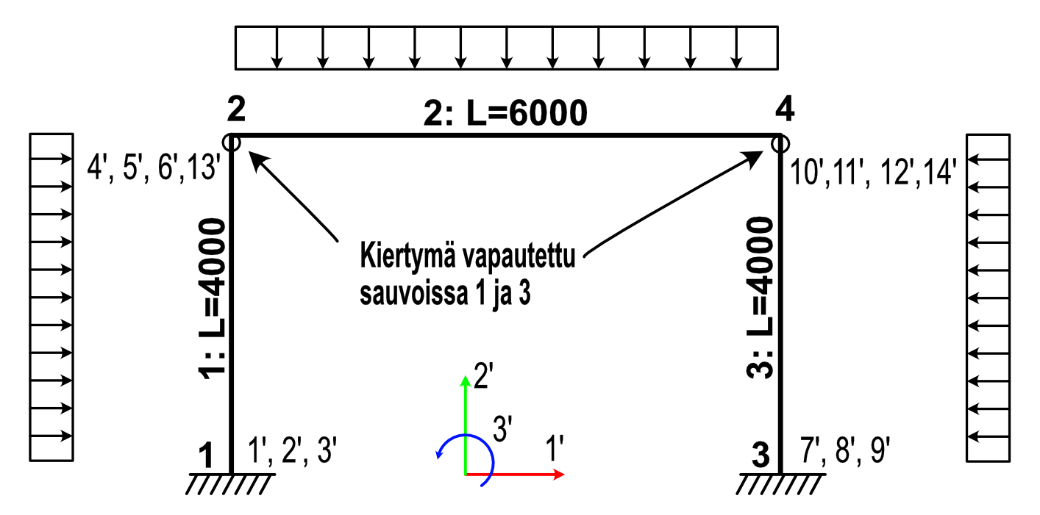
3.21E-11 | 5.25E+05 | 4.02E-11 | -3.21E-11 | -5.25E+05 | 4.02E-11 | 1.57E+09 | 0.00E+00 | 7.78E+02 | 2.33E+06 | 0.00E+00 | -7.78E+02 | 2.33E+06 | 2.36E+09 | 3.21E-11 | 5.25E+05 | 4.02E-11 | -3.21E-11 | -5.25E+05 | 4.02E-11 | -2.45E-10
-6.56E+05 | 4.02E-11 | 1.75E+09 | 6.56E+05 | -4.02E-11 | 8.75E+08 | 2.67E+09 | 0.00E+00 | 2.33E+06 | 9.33E+09 | 0.00E+00 | -2.33E+06 | 4.67E+09 | 2.36E+12 | -6.56E+05 | 4.02E-11 | 1.75E+09 | 6.56E+05 | -4.02E-11 | 8.75E+08 | -2.67E+09
-3.28E+02 | -3.21E-11 | 6.56E+05 | 3.28E+02 | 3.21E-11 | 6.56E+05 | -4.00E+06 | -7.00E+05 | 0.00E+00 | 0.00E+00 | 7.00E+05 | 0.00E+00 | 0.00E+00 | 0.00E+00 | -3.28E+02 | -3.21E-11 | 6.56E+05 | 3.28E+02 | 3.21E-11 | 6.56E+05 | 4.00E+06 | Elementin 3 globaali jäykkyysmatriisi - sijoitus yhdistettyyn jäykkyysmatriisiin
-3.21E-11 | -5.25E+05 | -4.02E-11 | 3.21E-11 | 5.25E+05 | -4.02E-11 | 1.57E+09 | 0.00E+00 | -7.78E+02 | -2.33E+06 | 0.00E+00 | 7.78E+02 | -2.33E+06 | 2.36E+09 | -3.21E-11 | -5.25E+05 | -4.02E-11 | 3.21E-11 | 5.25E+05 | -4.02E-11 | -2.45E-10 |  | 1 | 2 | 3 | 4 | 5 | 6 | 7 | 8 | 9 | 10 | 11 | 12 | 13 | 14
-6.56E+05 | 4.02E-11 | 8.75E+08 | 6.56E+05 | -4.02E-11 | 1.75E+09 | -2.67E+09 | 0.00E+00 | 2.33E+06 | 4.67E+09 | 0.00E+00 | -2.33E+06 | 9.33E+09 | -2.36E+12 | -6.56E+05 | 4.02E-11 | 8.75E+08 | 6.56E+05 | -4.02E-11 | 1.75E+09 | 2.67E+09 | 1
 |  |  |  |  |  |  |  |  |  |  |  |  |  |  |  |  |  |  |  |  | 2
Elementin jäykkyysmatriisi lokaalissa koordinaatistossa |  |  |  |  |  | Lukkovoimat (Lkoord) | Elementin jäykkyysmatriisi lokaalissa koordinaatistossa |  |  |  |  |  | Lukkovoimat (Lkoord) | Elementin jäykkyysmatriisi lokaalissa koordinaatistossa |  |  |  |  |  | Lukkovoimat (Lkoord) | 3
5.25E+05 | 0 | 0 | -5.25E+05 | 0 | 0 | 1.57E+09 | 7.00E+05 | 0 | 0 | -7.00E+05 | 0 | 0 | 0 | 5.25E+05 | 0 | 0 | -5.25E+05 | 0 | 0 | 0 | 4
0 | 3.28E+02 | 6.56E+05 | 0 | -3.28E+02 | 6.56E+05 | 4.00E+06 | 0 | 7.78E+02 | 2.33E+06 | 0 | -7.78E+02 | 2.33E+06 | 2.36E+09 | 0 | 3.28E+02 | 6.56E+05 | 0 | -3.28E+02 | 6.56E+05 | -4.00E+06 | 5
0 | 6.56E+05 | 1.75E+09 | 0 | -6.56E+05 | 8.75E+08 | 2.67E+09 | 0 | 2.33E+06 | 9.33E+09 | 0 | -2.33E+06 | 4.67E+09 | 2.36E+12 | 0 | 6.56E+05 | 1.75E+09 | 0 | -6.56E+05 | 8.75E+08 | -2.67E+09 | 6
-5.25E+05 | 0 | 0 | 5.25E+05 | 0 | 0 | 1.57E+09 | -7.00E+05 | 0 | 0 | 7.00E+05 | 0 | 0 | 0 | -5.25E+05 | 0 | 0 | 5.25E+05 | 0 | 0 | 0 | 7 |  |  |  |  |  |  | 3.28E+02 | 3.21E-11 | -6.56E+05 | -3.28E+02 | -3.21E-11 |  |  | -6.56E+05
0 | -3.28E+02 | -6.56E+05 | 0 | 3.28E+02 | -6.56E+05 | 4.00E+06 | 0 | -7.78E+02 | -2.33E+06 | 0 | 7.78E+02 | -2.33E+06 | 2.36E+09 | 0 | -3.28E+02 | -6.56E+05 | 0 | 3.28E+02 | -6.56E+05 | -4.00E+06 | 8 |  |  |  |  |  |  | 3.21E-11 | 5.25E+05 | 4.02E-11 | -3.21E-11 | -5.25E+05 |  |  | 4.02E-11
0 | 6.56E+05 | 8.75E+08 | 0 | -6.56E+05 | 1.75E+09 | -2.67E+09 | 0 | 2.33E+06 | 4.67E+09 | 0 | -2.33E+06 | 9.33E+09 | -2.36E+12 | 0 | 6.56E+05 | 8.75E+08 | 0 | -6.56E+05 | 1.75E+09 | 2.67E+09 | 9 |  |  |  |  |  |  | -6.56E+05 | 4.02E-11 | 1.75E+09 | 6.56E+05 | -4.02E-11 |  |  | 8.75E+08
 |  |  |  |  |  |  |  |  |  |  |  |  |  |  |  |  |  |  |  |  | 10 |  |  |  |  |  |  | -3.28E+02 | -3.21E-11 | 6.56E+05 | 3.28E+02 | 3.21E-11 |  |  | 6.56E+05
Elementin lokaali jäykkyysmatriisi kerrottuna transponoidulla kiertomatriisilla |  |  |  |  |  |  |  |  |  |  |  |  |  |  |  |  |  |  |  |  | 11 |  |  |  |  |  |  | -3.21E-11 | -5.25E+05 | -4.02E-11 | 3.21E-11 | 5.25E+05 |  |  | -4.02E-11
3.22E-11 | -3.28E+02 | -6.56E+05 | -3.22E-11 | 3.28E+02 | -6.56E+05 |  | Elementin lokaali jäykkyysmatriisi kerrottuna transponoidulla kiertomatriisilla |  |  |  |  |  |  | Elementin lokaali jäykkyysmatriisi kerrottuna transponoidulla kiertomatriisilla |  |  |  |  |  |  | 12
5.25E+05 | 2.01E-14 | 4.02E-11 | -5.25E+05 | -2.01E-14 | 4.02E-11 |  | 7.00E+05 | 0.00E+00 | 0.00E+00 | -7.00E+05 | 0.00E+00 | 0.00E+00 |  | 3.22E-11 | -3.28E+02 | -6.56E+05 | -3.22E-11 | 3.28E+02 | -6.56E+05 |  | 13
0.00E+00 | 6.56E+05 | 1.75E+09 | 0.00E+00 | -6.56E+05 | 8.75E+08 |  | 0.00E+00 | 7.78E+02 | 2.33E+06 | 0.00E+00 | -7.78E+02 | 2.33E+06 |  | 5.25E+05 | 2.01E-14 | 4.02E-11 | -5.25E+05 | -2.01E-14 | 4.02E-11 |  | 14 |  |  |  |  |  |  | -6.56E+05 | 4.02E-11 | 8.75E+08 | 6.56E+05 | -4.02E-11 |  |  | 1.75E+09
-3.22E-11 | 3.28E+02 | 6.56E+05 | 3.22E-11 | -3.28E+02 | 6.56E+05 |  | 0.00E+00 | 2.33E+06 | 9.33E+09 | 0.00E+00 | -2.33E+06 | 4.67E+09 |  | 0.00E+00 | 6.56E+05 | 1.75E+09 | 0.00E+00 | -6.56E+05 | 8.75E+08
-5.25E+05 | -2.01E-14 | -4.02E-11 | 5.25E+05 | 2.01E-14 | -4.02E-11 |  | -7.00E+05 | 0.00E+00 | 0.00E+00 | 7.00E+05 | 0.00E+00 | 0.00E+00 |  | -3.22E-11 | 3.28E+02 | 6.56E+05 | 3.22E-11 | -3.28E+02 | 6.56E+05
0.00E+00 | 6.56E+05 | 8.75E+08 | 0.00E+00 | -6.56E+05 | 1.75E+09 |  | 0.00E+00 | -7.78E+02 | -2.33E+06 | 0.00E+00 | 7.78E+02 | -2.33E+06 |  | -5.25E+05 | -2.01E-14 | -4.02E-11 | 5.25E+05 | 2.01E-14 | -4.02E-11
 |  |  |  |  |  |  | 0.00E+00 | 2.33E+06 | 4.67E+09 | 0.00E+00 | -2.33E+06 | 9.33E+09 |  | 0.00E+00 | 6.56E+05 | 8.75E+08 | 0.00E+00 | -6.56E+05 | 1.75E+09

Elementin kiertomatriisi |  |  |  |  |  |  |  |  |  |  |  |  |  |  |  |  |  |  |  |  | Yhdistetty jäykkyysmatriisi
0 | 1 | 0 | 0 | 0 | 0 |  | Elementin kiertomatriisi |  |  |  |  |  |  | Elementin kiertomatriisi |  |  |  |  |  |  |  | 1 | 2 | 3 | 4 | 5 | 6 | 7 | 8 | 9 | 10 | 11 | 12 | 13 | 14
-1 | 0 | 0 | 0 | 0 | 0 |  | 1 | 0 | 0 | 0 | 0 | 0 |  | 0 | 1 | 0 | 0 | 0 | 0 |  | 1 | 3.28E+02 |  | -6.56E+05 | -3.28E+02 |  |  |  |  |  |  |  |  | -6.56E+05 |  |  |  | 1 | 2 | 3 | 4 | 5 | 6 | 7 | 8 | 9 | 10 | 11 | 12 | 13 | 14
0 | 0 | 1 | 0 | 0 | 0 |  | 0 | 1 | 0 | 0 | 0 | 0 |  | -1 | 0 | 0 | 0 | 0 | 0 |  | 2 |  | 5.25E+05 |  |  | -5.25E+05 |  |  |  |  |  |  |  |  |  |  | 1 | 1.0 | 2.0 | 3.0 |  | 5.0 | 6.0
0 | 0 | 0 | 0 | 1 | 0 |  | 0 | 0 | 1 | 0 | 0 | 0 |  | 0 | 0 | 1 | 0 | 0 | 0 |  | 3 | -6.56E+05 |  | 1.75E+09 | 6.56E+05 |  |  |  |  |  |  |  |  | 8.75E+08 |  |  | 2 | 7.0 | 8.0 | 9.0 |  | 11.0 | 12.0 |  | 10.0
0 | 0 | 0 | -1 | 0 | 0 |  | 0 | 0 | 0 | 1 | 0 | 0 |  | 0 | 0 | 0 | 0 | 1 | 0 |  | 4 | -3.28E+02 |  | 6.56E+05 | 7.00E+05 |  |  |  |  |  | -7.00E+05 |  |  | 6.56E+05 |  |  | 3 | 13.0 | 14.0 | 15.0 |  | 17.0 | 18.0 |  | 16.0
0 | 0 | 0 | 0 | 0 | 1 |  | 0 | 0 | 0 | 0 | 1 | 0 |  | 0 | 0 | 0 | -1 | 0 | 0 |  | 5 |  | -5.25E+05 |  |  | 5.26E+05 | 2.33E+06 |  |  |  |  | -7.78E+02 | 2.33E+06 |  |  |  | 4 |  |  |  |  |  |  |  | 22.0
 |  |  |  |  |  |  | 0 | 0 | 0 | 0 | 0 | 1 |  | 0 | 0 | 0 | 0 | 0 | 1 |  | 6 |  |  |  |  | 2.33E+06 | 9.33E+09 |  |  |  |  | -2.33E+06 | 4.67E+09 |  |  |  | 5 | 25.0 | 26.0 | 27.0 |  | 29.0 | 30.0 |  | 28.0
 |  |  |  |  |  |  |  |  |  |  |  |  |  |  |  |  |  |  |  |  | 7 |  |  |  |  |  |  | 3.28E+02 |  | -6.56E+05 | -3.28E+02 |  |  |  | -6.56E+05 |  | 6 | 31.0 | 32.0 | 33.0 |  | 35.0 | 35.0 |  | 34.0
Elementin kiertomatriisi transponoituna |  |  |  |  |  |  |  |  |  |  |  |  |  |  |  |  |  |  |  |  | 8 |  |  |  |  |  |  |  | 5.25E+05 |  |  | -5.25E+05 |  |  |  |  | 7
0 | -1 | 0 | 0 | 0 | 0 |  | Elementin kiertomatriisi transponoituna |  |  |  |  |  |  | Elementin kiertomatriisi transponoituna |  |  |  |  |  |  | 9 |  |  |  |  |  |  | -6.56E+05 |  | 1.75E+09 | 6.56E+05 |  |  |  | 8.75E+08 |  | 8 | 19.0 | 20.0 | 21.0 |  | 23.0 | 24.0 |  | 4.0
1 | 0 | 0 | 0 | 0 | 0 |  | 1 | 0 | 0 | 0 | 0 | 0 |  | 0 | -1 | 0 | 0 | 0 | 0 |  | 10 |  |  |  | -7.00E+05 |  |  | -3.28E+02 |  | 6.56E+05 | 7.00E+05 |  |  |  | 6.56E+05 |  | 9
0 | 0 | 1 | 0 | 0 | 0 |  | 0 | 1 | 0 | 0 | 0 | 0 |  | 1 | 0 | 0 | 0 | 0 | 0 |  | 11 |  |  |  |  | -7.78E+02 | -2.33E+06 |  | -5.25E+05 |  |  | 5.26E+05 | -2.33E+06 |  |  |  | 10
0 | 0 | 0 | 0 | -1 | 0 |  | 0 | 0 | 1 | 0 | 0 | 0 |  | 0 | 0 | 1 | 0 | 0 | 0 |  | 12 |  |  |  |  | 2.33E+06 | 4.67E+09 |  |  |  |  | -2.33E+06 | 9.33E+09 |  |  |  | 11
0 | 0 | 0 | 1 | 0 | 0 |  | 0 | 0 | 0 | 1 | 0 | 0 |  | 0 | 0 | 0 | 0 | -1 | 0 |  | 13 | -6.56E+05 |  | 8.75E+08 | 6.56E+05 |  |  |  |  |  |  |  |  | 1.75E+09 |  | * | 12
0 | 0 | 0 | 0 | 0 | 1 |  | 0 | 0 | 0 | 0 | 1 | 0 |  | 0 | 0 | 0 | 1 | 0 | 0 |  | 14 |  |  |  |  |  |  | -6.56E+05 |  | 8.75E+08 | 6.56E+05 |  |  |  | 1.75E+09 |  | 13
 |  |  |  |  |  |  | 0 | 0 | 0 | 0 | 0 | 1 |  | 0 | 0 | 0 | 0 | 0 | 1 |  |  |  |  |  |  |  |  |  |  |  |  |  |  |  |  |  | 14

